лит.границы
 | старая глубина (лабораторная), см |  |  |  | Новая композитная глубина, см от дна
Описание слоёв Kas-17 и комментарии при разборе кернов | верхний образец слоя | нижний образец слоя | кровля | подошва | верхний образец слоя | нижний образец слоя | кровля | подошва
1. Ил (гиттия) слабо консолидированный. черный. после окисления становится ржаво-коричневым. | 315 | 365 | 315 | 370 | 0 | 77.5 | 0 | 80

2а. Ил (гиттия) оливково-чёрный. коричневатый (при окислении немного темнел). плотнее вышележащего; нижняя граница выделена по лит.анализам (повышение УМВ), в реальности она очень плавная | 370 | 595 | 370 | 600 | 82.5 | 307.5 | 80 | 310
 |  |  |  |  |  |  |  |  |  | Верхние 6 см в керне 18.6 считаем тоже варвами. Они нарушены при бурении. И именно по ним мы проводим нижний резкий контакт варвной толщи (резки не только визуально, но в т.ч. И по анализом - см. общие образцы с лаб глубиной 18,15 и 18,2)
2б. Ил (гиттия) оливково-чёрный. темнее вышележащего (при окислении коричневел) - он темее. так как органики меньше и выше магнитна всприимч - железо? границы нечёткие | 600 | 1025 | 600 | 1030 | 312.5 | 722.5 | 310 | 725
 |  |  |  |  |  |  |  |  |  |  | Фотки керна 18.6 с разной влажностью | Резке контакты в Kas-24 - не разобран
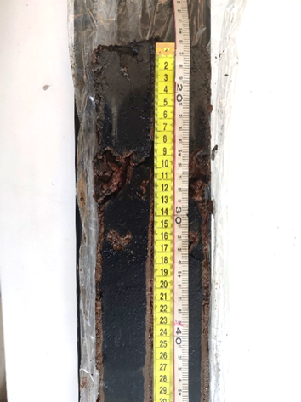
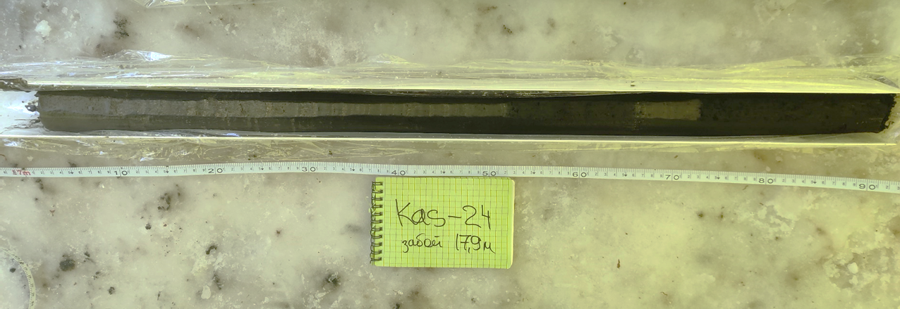
3. Ил (гиттия) оливково-тёмно-коричневый с редкими белёсыми прослойками. Это переходный слой от ритмитов к массивному илу, выделен условно по появлению белых прослоев, границы нечёткие. | 1030 | 1265 | 725 | 1268 | 727.5 | 862.5 | 725 | 963

4. Ритмиты горизонтально слоистые. один слоёк от полумиллиметра до 3 мм (нужно посчитать по фотографиям). Светлые слойки - желтовато-блежно-серые. тёмные слои до глубины 16.55 - коричневатые. а далее более оливково-серые; По описанию из поля после 16.35м слоистость становятся светлее и ярче | 1270 | 1805 или 1815* | 1268 | 1821 | 867.5 | 1482.5 или 1522.5 | 963 | 1526 | 

5. Ил почти чёрный. первые 10 см - массивный и разуплотнённый. порами. выполненными изнутри железистой коркой; ниже - плотнее и слоистый. при засыхании сильно порыжел и стал слоистым. На 18.2 образец с самой высокой МВ и самым тонrим гран составом - какой-то геохимический барьер? | 1815 или 1820* | 1840 | 1821 | 1842 | 1522.5 или 1527.5 | 1547.5 | 1526 | 1547
* образец 1815 - это первый образец в керне 18.6, показан на фото оранжевой рамкой. По сути он содержит смесь слоёв из верхушки керна, но если принять за границу варв 1821, то он должен относиться к варвной толще; по литологическим свойствам и геохимии не понятно, к чему ближе (?)

6. Ил чёрно-серый. маслянистый на ощупь. слоистый (более редкими светло-серыми прослояками. но не регулярными) турбированный. После высыханияпосветлет порыжел и слоистасть стала чётче. Керн в целом тонкослоистый. но слоистость отличается от ритмитов на глубине 12-18 м. Здесь осадок более тонкий. пластичный. преимущ минеральный, не трескается и рисунок пропадает при окислении поверхности керна | 1840 | 1990 | 1842 | 1995 | 1547.5 | 1687.5 | 1547 | 1690

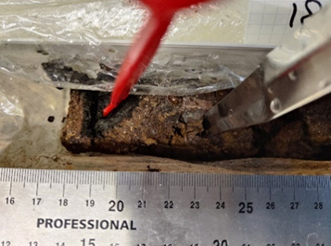
7. на 19.96 чёткая граница смены цвет. ниже стал немного темнее весь керн. Ил черноватый. слоистый. темнее вышележащего. после окисления стал гомогенным (массивным) рыжевато-коричневым. на 20.1 прослои виванита. он и дал высокую УМВ?; на 20.3 мб тоже зерна виванита. но в разрезе керна не были видны. виванит - это фосфат железа. | 1995 | 2035 | 1995 | 2040 | 1692.5 | 1732.5 | 1690 | 1735

